22adm03
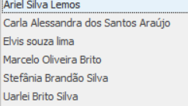
Alunos |  | Nota em sala | Nota em Prova
 | 6.5
 | 7.9
 | 7.9
 | 9.2
 | 8.5
 | 7.5

22adm04
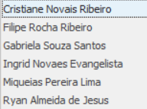
Alunos |  | Nota em sala | Nota em Prova
 | 7
 | 8
 | 8.2
 | 8.6
 | 7.8
 | 7

23adm01
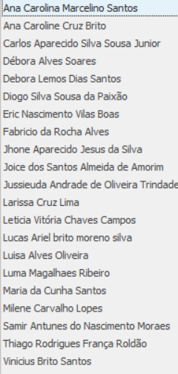
Alunos |  | Nota em sala | Nota em Prova
 | 8.5
 | 7.5
 | 6.5
 | 7
 | 7
 | 10
 | 7.5
 | 6.5
 | 8
 | 7.6
 | 7.5
 | 7
 | 7.5
 | 8
 | 7
 | 7.5
 | 7
 | 7.3
 | 8
 | 8.5
 | 7.5

23adm10

Alunos |  | Nota em sala | Nota em Prova
 | 5
 | 5
 | 5
 | 5
 | 7
 | 5
 | 5
 | 7
 | 5
 | 5
 | 5
 | 10
 | 5
 | 5
 | 5
 | 5
 | 5
 | 5
 | 5
 | 6
 | 5
 | 7
 | 5
 | 5
 | 5
 | 5
 | 5
 | 5
 | 8
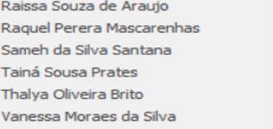
 | 5
 | 5
 | 5
 | 5
 | 5
 | 7

23adm07
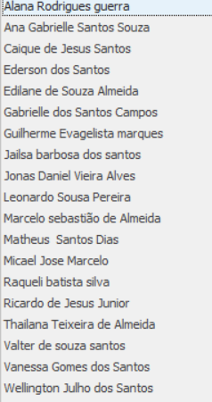
Alunos |  | Nota em sala | Nota em Prova
 | 8.5
 | 7
 | 5.5
 | 7
 | 7.8
 | 8.9
 | 7
 | 7
 | 7
 | 8
 | 7
 | 8.2
 | 7
 | 7
 | 7.2
 | 7
 | 7
 | 8
 | 7.8

23adm11
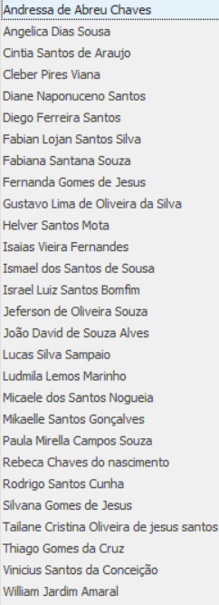
Alunos |  | Nota em sala | Nota em Prova
 | 7
 | 7
 | 7
 | 7.8
 | 7
 | 7
 | 7
 | 7
 | 7
 | 7
 | 7
 | 7
 | 7
 | 7.5
 | 7
 | 7
 | 7
 | 7
 | 8
 | 8
 | 8.5
 | 7
 | 7.5
 | 7
 | 7
 | 8.2
 | 7
 | 7

24adm04
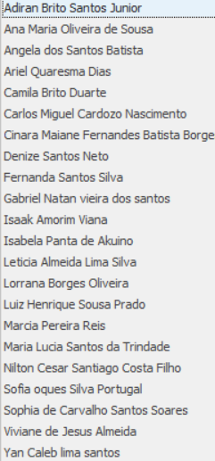
1.5
1.5
1.5
1.5
1.5
1.5
1.5
1.5
1.5
1.5
1.5
1.5
1.5
1.5
1.5
1.5
1.5
1.5
1.5
1.5
1.5
1.5
1.5

23adm02
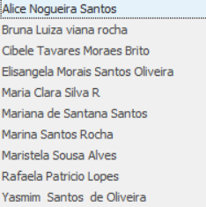
7.4
7.3
7.2
8.5
6.5
6.5
7.8
6.5
7.2
7.5

